상품제안서
아이리버 무선 블루투스이어폰 T1030BT | 상품코드: S24702

 |  |  |  |  |  |  | 02-713-8555 | www.synergygift.co.kr
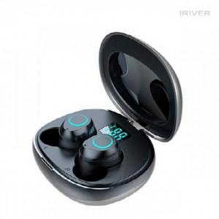 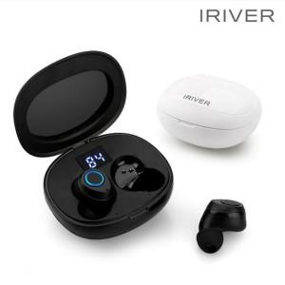

【상세/제작정보】

【인쇄/포장옵션】 | 실크, 레이저, 스티커 / 포장지포장

【공급단가】 | 수량 | 30~ | 100~ | 300~ | 500~ | 1,000~
*VAT별도 | 블랙 | 38,600원 | 37,100원 | 35,500원 | 34,900원 | 34,500원
 | 화이트(품절) | 38,600원 | 37,100원 | 35,500원 | 34,900원 | 34,500원

【상품 URL】 | https://www.synergygift.co.kr:443/src/goods_detail.php?gdno=24702

